Однопоточные сухие охладители
Опросный лист Сухие охладители - однопоточные AlfaBlue BDM/BDD AlfaBlue Power BDP AlfaBlue Reverse BR Alfa-V VDD |  | 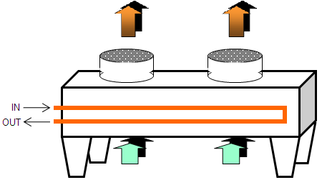

ОАО "Альфа Лаваль Поток", Департамент Нефтегазовые Технологии
Тел.: +7 495 232 1250 Россия, 141060, Факс: +7 495 232 2573 Московская обл., г. Королев, ул. Советская, 73,
e-mail: moscow.response@alfalaval.com

Название проекта и конечный пользователь
Заказчик |  |  |  | Ответственное лицо
Проект |  |  |  | Телефон для связи
Обьект установки |  |  |  | Сегмент
Расчетные условия
Температура воздуха (°C) |  | мин |  | макс. |  | расчетная
Высота над уровнем моря (м) |  |  |  | Относительная влажность (%)
Избыточное давление (Пa) |  |  |  | X
Степень загр. воздуха (м2-K/Вт) |  |  |  | X
Степень загр. по жидкости (м2-K/Вт) |  |  |  | X
Требуемое расчетное давление |  |  | X | Требуемая расчетная температура |  |  |  | X
Код давления аппарата |  |  |  | X
Тепловые характеристики
Мощность (кВт)
Температура на входе (°C)
Температура на выходе (°C)
Допустимый перепад давления (кПа)
Расход жидкости (м3/ч)
Запас |  |  |  |  | X
Характеристика среды
Тип жидкости | Другой |  |  |  | % содержание |  | X
Плотность (кг/м3) |  |  |  | Теплопроводность (W/m-K) |  |  | X
Теплоемкость (кДж/кг-K) |  |  |  | Динамическая вязкость (cP) |  |  | X
Точка замерзания (°C) |  |  |  | указать данные при средней температуре процесса = (Tвх+Tвых)/2
Корпус
Покраска |  |  | X
Материал |  |  | X
Электро обеспечение |  |  |  | Конструктивные особенности
Напряжение |  | X |  | Материал трубок
Частота |  | X |  | Материал оребрения
Степень защиты |  | X |  | Расположение патрубков
Взрывозащита винтов
Ограничения
Шум (давление) |  | макс | X |  | дБ(A) на | X |  | m
Шум (мощность) |  | макс | X |  | дБ(A)
Габариты (м) |  |  | Длина | X | Высота | X | Ширина | X
Потребляемая мощность |  | X
Примечания

